js
jQuery与vue的区别 | 1.jQuery是通过选择器选择dom元素，将数据和页面同时操作的；2.vue是数据控制页面，采用mvvm的模式
js的数据类型 | 1.基本类型：Number、String、Boolean、Undefined、Null、Symbol、BigInt；2.引用类型：Object | 注：由于js是一种弱类型的语言。动态的，同一个变量可以保存不同类型的数据。
箭头函数和function的区别 | 1.写法不同；2.this指向不同（function会是由调用环境不同而不同）； | 3.构造函数不同（箭头函数不能用于构造函数的调用）；4.变量提升（箭头函数先定义后调用）
new一个对象的过程（原理） | 1.创建一个空对象；2.该对象的_proto_属性指向构造函数的原型对象; | 3.构造函数的作用域赋予给了新对象；4.执行构造函数代码，将属性添加到新对象this之中；5.返回到新对象 | 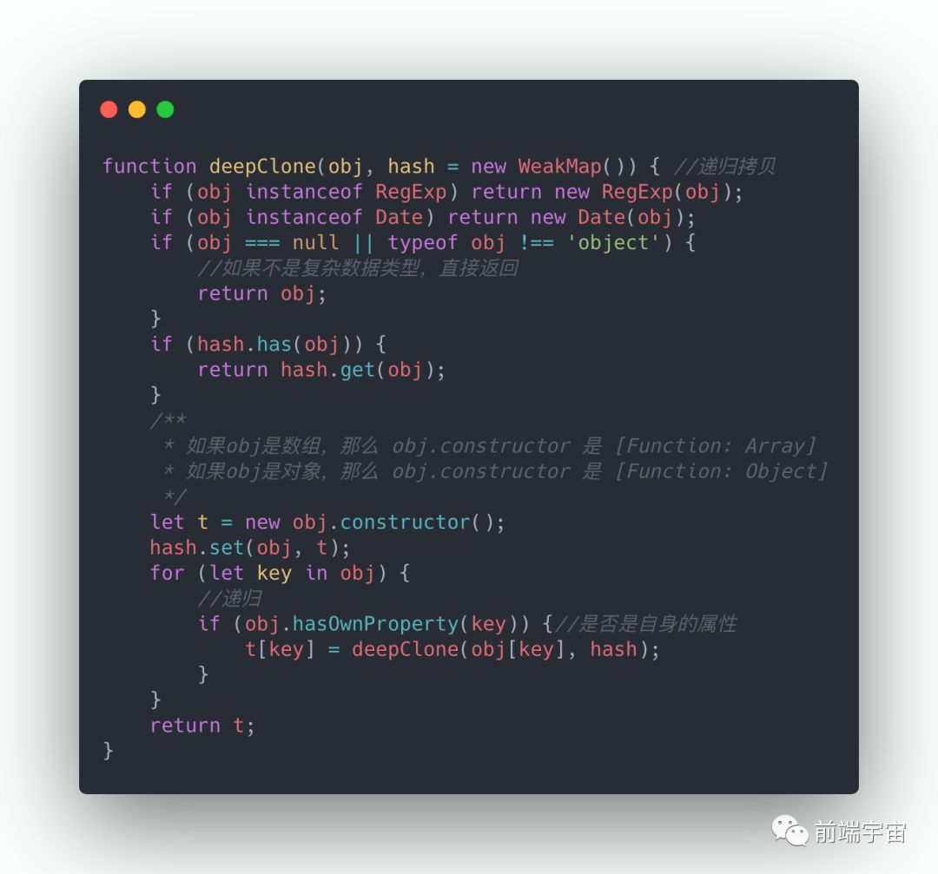
浅拷贝与深拷贝 | 1.浅拷贝,会造成修改一个对象而改变，如let a={"name": "jack"},let b=a;b.name="Tom",console.log(a.name) //Tom；或者扩展符…；object.assign({},target) | 2.深拷贝,互不影响。方法一，let b = JSON.parse(JSON.stringfy(a)),但缺点很多，只能实现简单层级的数据；方法二，如图
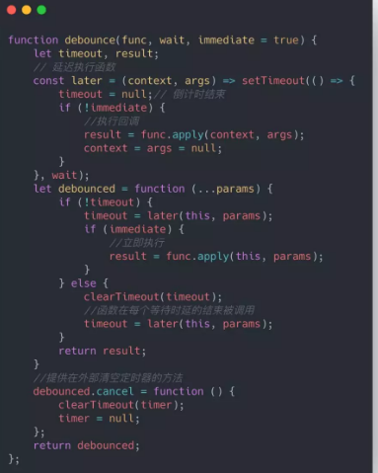
原型与原型链 | 1.原型，是指一个函数的自带属性prototype，返回的值是一个对象（里面有constructor的属性：指向函数本身；和_proto_属性：返回其实例的原型）;eg: func1.prototype = {constructor: func1,_proto_: Object } | 2.原型链，是指对象里的自带属性_proto_，返回值是其实例的原型prototype，依次循环，形成一条链，最终指向null。
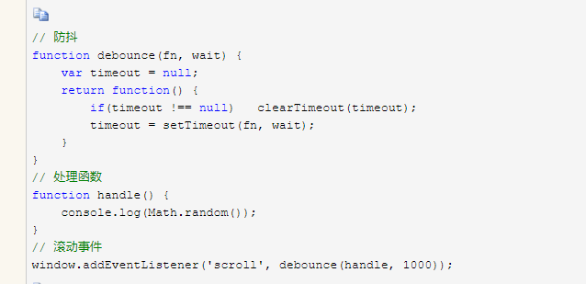
继承方式 | 1.原型链继承（父类的实例作为子类的原型）；2.构造函数继承（复制一份父类给子类）； | 3.寄生方式；4.组合方式（原型链+构造函数）；5.寄生组合
防抖函数（debounce） | 作用：控制一个操作在规定时间内的实行次数，如果超过了则重新计算时间 | 如右图
节流（throttle） | 减少调用频率，同时又不影响实际效果 | 如右图
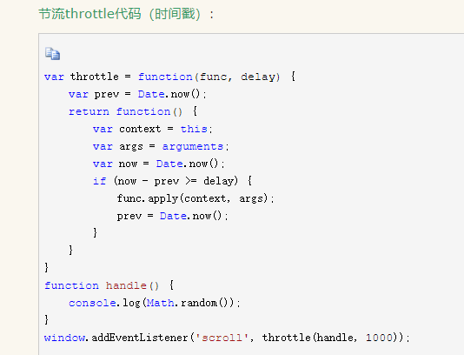

parseInt（string,radix） | radix:基数（进制数）2-36; | [1,2,3].map(parseInt) [1,NAN,NAN]
闭包的优缺点和场景 | 函数里调用了以外的数值。 | 缺点：内存泄漏；优点：便于书写
进制转换 | 十进制转k进制：十进制数不停的对k做商取余；最后，结果为“最后一次的商 拼接上 倒序的余数” | k进制转10进制：从前到后，k进制的各个数值*（k的后面几位数的幂次方）的乘积，依次累加的值。
sort() | 默认情况，是按元素字符化的utf-16值的升序排列 | arr.sort((a,b)=> a-b) 数值大小升序

类class的特点
static

浏览器
get和post的区别 | get,通常是获取资源。参数放在url后面，不太安全。 | post，通常是提交数据。
http请求的事务过程 | 1.域名解析；2.发起TCP三次握手 | 3.建立TCP连接后，发起HTTP请求； | 4.服务器响应请求，浏览器得到HTML代码等； | 5，解析代码，请求资源；6.浏览器渲染并呈现
浏览器的渲染 | 1.解析文档(html+css+js)，构建dom树 | 2.构建渲染树（HTML+css） | 3.布局与绘制渲染树(解析position、overflow、z-index等属性，计算节点位置和大小，即为回流)
存储方式的不同 | 1.localStorage.永久存在，每个域名限制为5M，可跨页面 | 2.sessionStorage.页面关闭被清除，仅当前页面使用，大小限制4M-5M | 3.cookie.大小限制4kb，限制保存20个，安全性较低，访问服务器浪费带宽 | 4.globalStorage ??
跨域问题 | 1.是什么？浏览器的同源策略造成 | 2.影响了什么？请求拦截；阻止dom操作 | 3.怎么办？Ajax的Jsonp（前端加datetype,jsonp,jsonpCallback）； | cors（前端基本没什么变化，后端加）eg:axios请求里面添加withcredential
内核分类 | trident：IE | gecko：FireFox | webkit: safari | presto：Opera | blink: 谷歌
状态码 | 1.1XX 请求进行中，继续请求；2.2XX 请求成功； | 3.3XX 请求重定向；4.4XX 请求找不到；5.5XX 服务器问题
多进程 | 每一个进程，又是多线程的。包含以下线程： | 1.GUI渲染线程：解析HTML、css，构成dom树。与js线程互斥。 | 2.js引擎线程 | 3.事件触发线程 | 4.定时器触发线程 | 5.HTTP请求线程
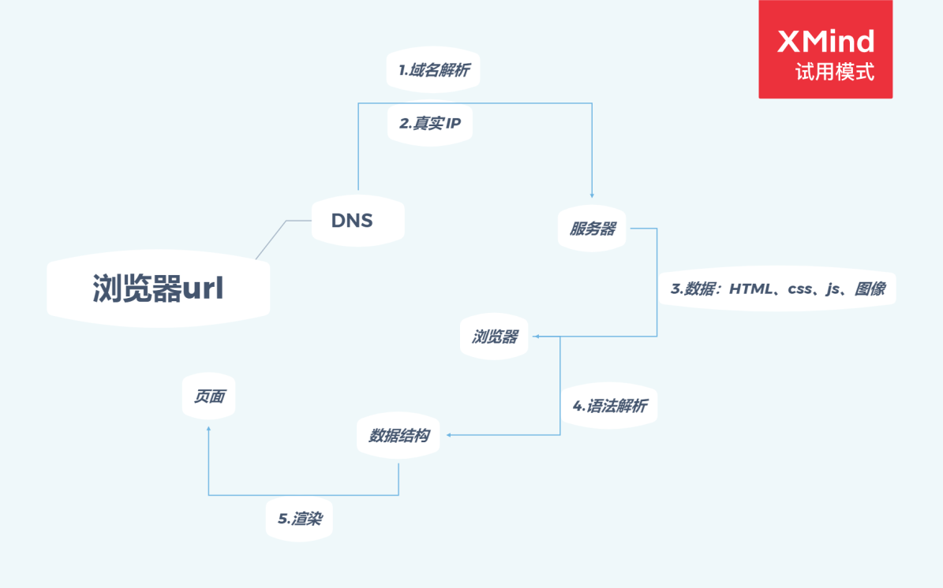
url的解析过程 |  |  | DNS域名系统

OSI(七层模型） | （1）应用层：网络服务与最终用户的一个接口，涵盖的协议有：HTTP、https、ftp、pop3等；（2）表示层：数据的表示、安全、压缩，格式有：JPEG、加密格式、ascll等；（3）会话层：建立、管理、终止会话的，指的是本地主机与远程主机正在进行的会话 | （4）物理层：建立、维护、断开物理连接；（5）数据链路层：建立逻辑连接、硬件地址寻址、差错校验，将比特组合成字节，再组合为帧。。。 | （6）传输层：传输数据的协议端口号、流控和差错校验，涵盖的协议有：TCP UDP；（7）网络层：逻辑地址寻址、实现不同网络的路径选择
五层协议 | 上面的应用层、表示层、会话层都统一为应用层 | 其余一致

